Hoja1
EJEMPLO DE ANALISIS MATRICIAL DE ARMADURAS

ELEMENTO 1

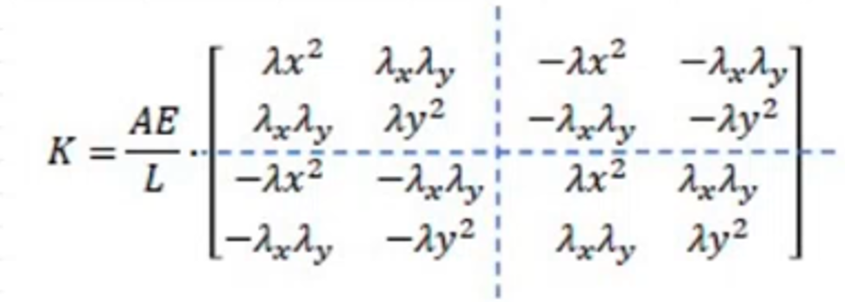
COORDENADAS

XN: | 0 | m
XF: | 6 | m
YN: | 0 | m | ΛX | 1
YF | 0 | m | ΛY | 0

L: | 6 | m

A | 2.85 | pulg2 |  | AE/L: | 9975
E | 2100000 | Klb/plg2

MATRIZ DE RIGIDEZ LOCAL DEL ELEMENTO 1

k1 | 1 | 2 | 9 | 10
1 | 1 | 0 | -1 | 0
2 | 0 | 0 | 0 | 0 | *AE/L
3 | -1 | 0 | 1 | 0
4 | 0 | 0 | 0 | 0

k1 | 1 | 2 | 9 | 10
1 | 9975 | 0 | -9975 | 0
2 | 0 | 0 | 0 | 0
9 | -9975 | 0 | 9975 | 0
10 | 0 | 0 | 0 | 0

MATRIZ DE RIGIDEZ GLOBAL DEL ELEMENTO 1

k1 | 1 | 2 | 3 | 4 | 5 | 6 | 7 | 8 | 9 | 10 | 11 | 12
1 | 9975 | 0 | 0 | 0 | 0 | 0 | 0 | 0 | -9975 | 0 | 0 | 0
2 | 0 | 0 | 0 | 0 | 0 | 0 | 0 | 0 | 0 | 0 | 0 | 0
3 | 0 | 0 | 0 | 0 | 0 | 0 | 0 | 0 | 0 | 0 | 0 | 0
4 | 0 | 0 | 0 | 0 | 0 | 0 | 0 | 0 | 0 | 0 | 0 | 0
5 | 0 | 0 | 0 | 0 | 0 | 0 | 0 | 0 | 0 | 0 | 0 | 0
6 | 0 | 0 | 0 | 0 | 0 | 0 | 0 | 0 | 0 | 0 | 0 | 0
7 | 0 | 0 | 0 | 0 | 0 | 0 | 0 | 0 | 0 | 0 | 0 | 0
8 | 0 | 0 | 0 | 0 | 0 | 0 | 0 | 0 | 0 | 0 | 0 | 0
9 | -9975 | 0 | 0 | 0 | 0 | 0 | 0 | 0 | 0 | 0 | 0 | 0
10 | 0 | 0 | 0 | 0 | 0 | 0 | 0 | 0 | 0 | 0 | 0 | 0
11 | 0 | 0 | 0 | 0 | 0 | 0 | 0 | 0 | 0 | 0 | 0 | 0
12 | 0 | 0 | 0 | 0 | 0 | 0 | 0 | 0 | 0 | 0 | 0 | 0

